INPUT_SHEET_OVERVIEW
■ | ISO001_IOOperationForm
 | 処理を開始するときにIO操作画面の状態です。
 | 画面右側の選択済みテーブルリストに配置されたテーブルが、1つのワークブック内にこの順序で入力シートが作成されます。
 | ※「入力シート」という言葉はこのワークブック全体を指す場合と、ワークブック内の個々のテーブル用入力シートを指す場合があります。
 | 選択済みテーブルリストの並び順は、それ以外にデータ取り込みやデータ出力の実行順序も指定しているので、外部キー参照がある場合などは並び順に注意してください。
 | ※選択済みテーブルリストの各要素はドラッグ＆ドロップで並び順を変更できます。
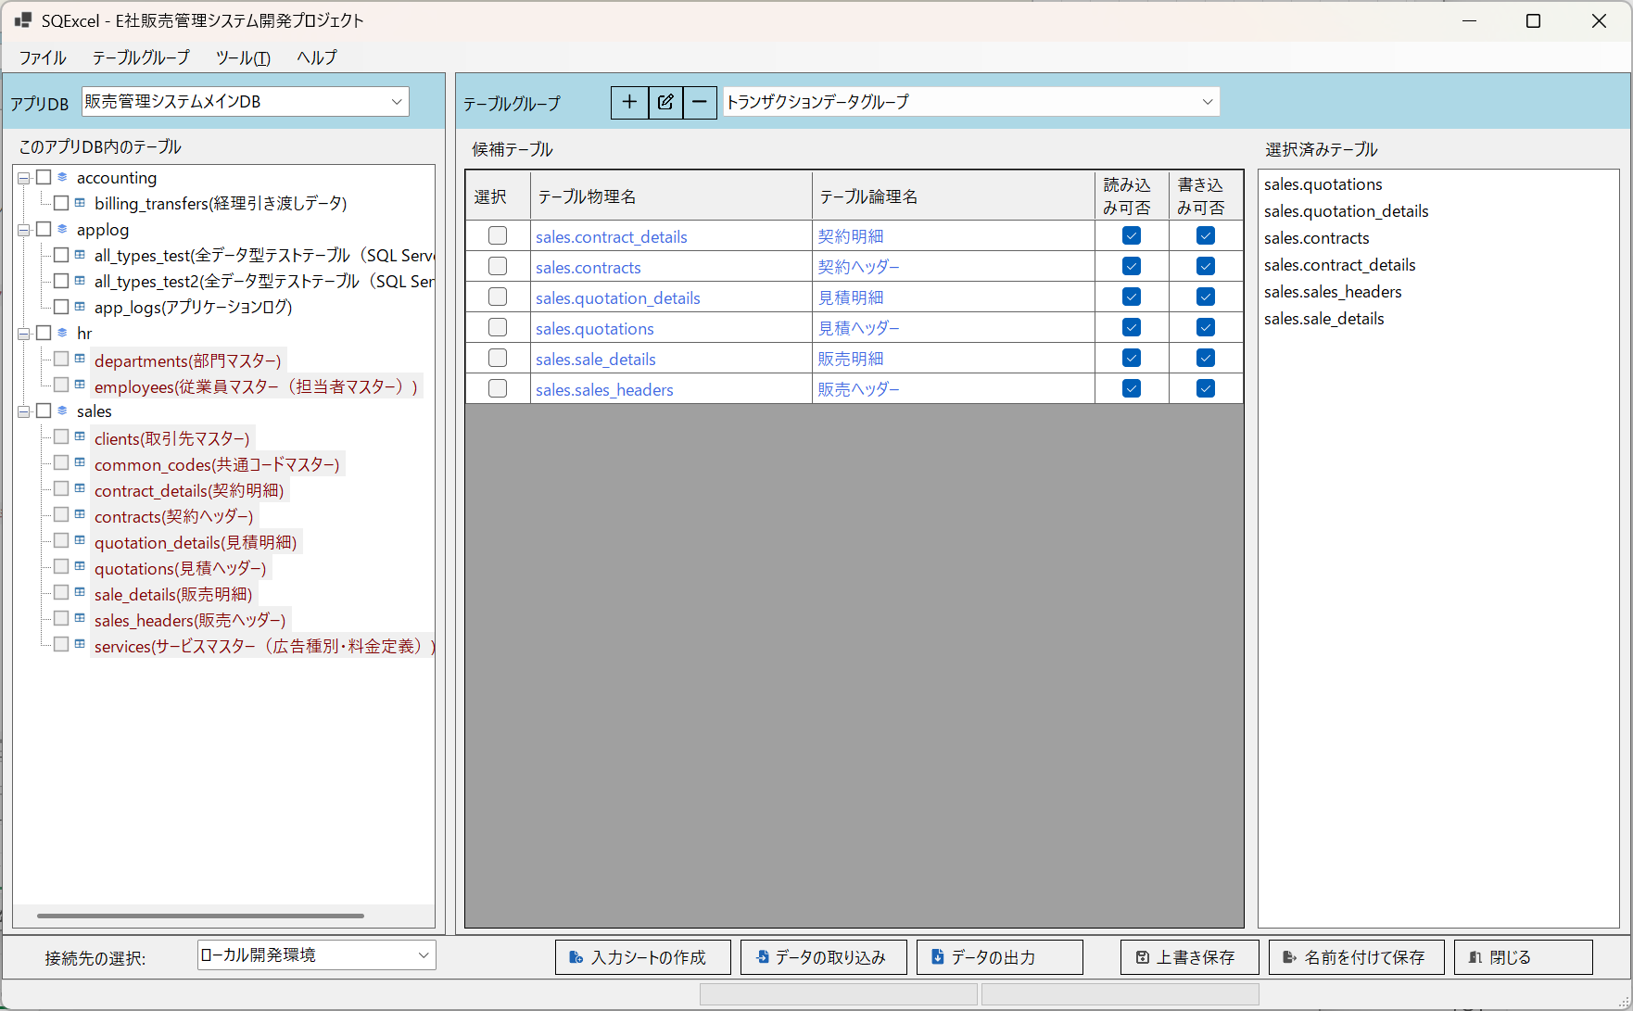

■ | ISO002_InputSheetSaveDialog
 | IO操作画面で入力シートの作成をクリックすると、まず入力シートの保存先を選択するダイアログが開きます。
 | 保存先フォルダは既定ではプロジェクトの作業フォルダが指定されますが、自由に変更できます。
 | 同じく入力シートのファイル名も既定値([プロジェクト名]_[テーブルグループ名]-InputSheet.xlsx)も自由に変更できます。
 | ※下の例ではプロジェクトの作業フォルダの下に「入力シート」というフォルダを作成してそこに既定の名前で保存することを指定しています。
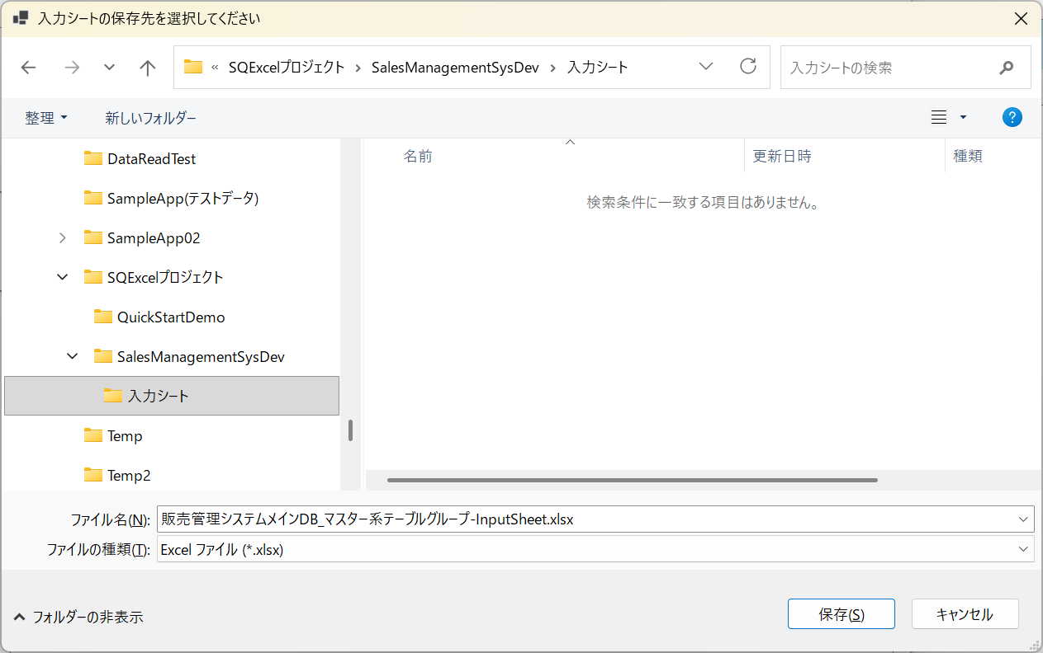

■ | ISO003_InputSheetBuildDialog
 | これにより入力シートの作成ダイアログが開きます。
 | 選択されたテーブルリストには、IO操作画面の選択されたテーブルリストが同じ順番で表示されます。
 | 作成する入力シートのパスには直前の入力シート保存先選択ダイアログで指定したファイルのパスが表示されます。
 | このダイアログの下方には様々な入力シート作成時のオプションを選択するエリアがありますが、特にここで既定の設定値以外を選択する必要はありません。
 | この状態でOKをクリックします。
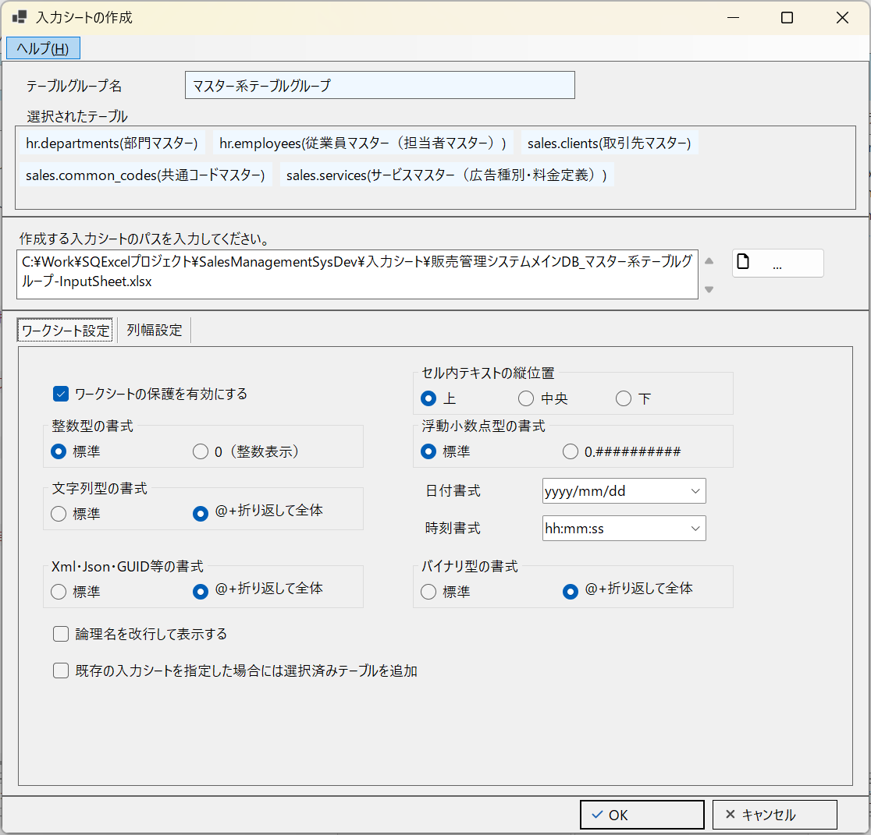

■ | ISO004_IOOperationExecBuildInputSheet
 | 入力シートの作成が開始されます。作業が終了したらExcelで開く確認アラートが出るのではい(Y)を選択します。
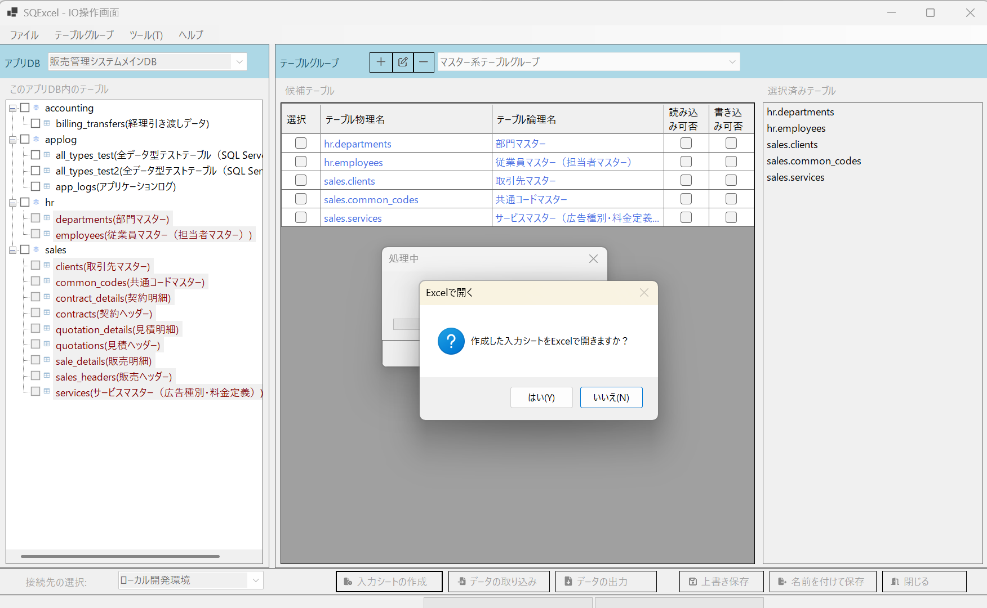
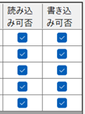

■ | ISO005_InputsheetDisplayed
 | 作成された入力シートがデスクトップ上に表示されます。
 | ワークブック内の入力シートの作成順が、IO操作画面の選択されたテーブルリストの並び順と一致していることを確認してください。
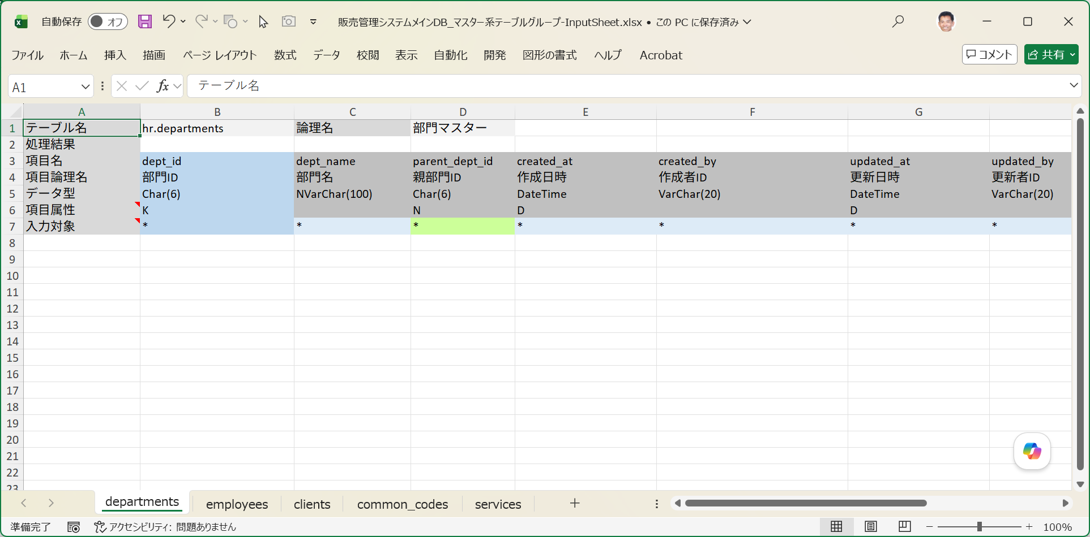

 | 以上が通常の入力シート作成作成手順でした。

